Лист1
 |  |  | ООО "СтройАрсенал" ул Толмачевская 45/2 тел 8(383)363-33-11 WWW.S-ARSENAL.COM

ПВХ панели Ламинация 2700*250*8мм по 10шт в упак
Фото | Название | Оптовая цена руб/шт | Скидка | Скидка в руб | Цена с максимальной скидкой | Заказ,шт | Сумма Заказа
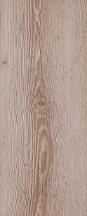 | Сосна монблан рустикаль | 249.9 | 0.00% | 0.00 | 249.90 ₽ | 0 | 0.00 ₽
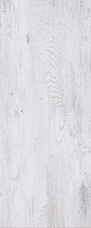 | Дуб трэвис серый | 249.9 | 0.00% | 0.00 | 249.90 ₽ | 0 | 0.00 ₽
 | Рокси бетон | 249.9 | 0.00% | 0.00 | 249.90 ₽ | 0 | 0.00 ₽
 | Мамба алебастр | 249.9 | 0.00% | 0.00 | 249.90 ₽ | 0 | 0.00 ₽
 | Керия серебристая | 249.9 | 0.00% | 0.00 | 249.90 ₽ | 0 | 0.00 ₽
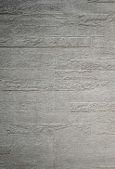 | Кладка серая ЭКСКЛЮЗИВ | 249.9 | 0.00% | 0.00 | 249.90 ₽ | 0 | 0.00 ₽
 | Узоры с золотом ЭКСКЛЮЗИВ | 249.9 | 0.00% | 0.00 | 249.90 ₽ | 0 | 0.00 ₽
 | Рогожка ЭКСКЛЮЗИВ | 249.9 | 0.00% | 0.00 | 249.90 ₽ | 0 | 0.00 ₽
 | Мозаика черная ЭКСКЛЮЗИВ | 249.9 | 0.00% | 0.00 | 249.90 ₽ | 0 | 0.00 ₽
 | Мозаика жемчуг ЭКСКЛЮЗИВ | 249.9 | 0.00% | 0.00 | 249.90 ₽ | 0 | 0.00 ₽
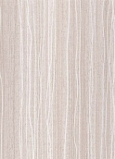 | Спайс светлый ЭКСКЛЮЗИВ | 249.9 | 0.00% | 0.00 | 249.90 ₽ | 0 | 0.00 ₽
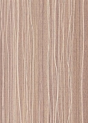 | Спайс ЭКСКЛЮЗИВ | 249.9 | 0.00% | 0.00 | 249.90 ₽ | 0 | 0.00 ₽
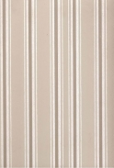 | Граффити лайт ЭКСКЛЮЗИВ | 249.9 | 0.00% | 0.00 | 249.90 ₽ | 0 | 0.00 ₽
 | Вирель(акция) | 249.9 | 0.00% | 0.00 | 249.90 ₽ | 0 | 0.00 ₽
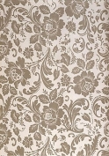 | Прага ЭКСКЛЮЗИВ | 249.9 | 0.00% | 0.00 | 249.90 ₽ | 0 | 0.00 ₽
 | Травертино бежевый | 249.9 | 0.00% | 0.00 | 249.90 ₽ | 0 | 0.00 ₽
 | Рипс шоколад (капучино) | 229.9 | 0.00% | 0.00 | 229.90 ₽ | 0 | 0.00 ₽
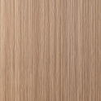 | Рипс бежевый (Рипс ясень) | 229.9 | 0.00% | 0.00 | 229.90 ₽ | 0 | 0.00 ₽
 | Рипс белый | 229.9 | 0.00% | 0.00 | 229.90 ₽ | 0 | 0.00 ₽
 | Венецианская олива | 229.9 | 0.00% | 0.00 | 229.90 ₽ | 0 | 0.00 ₽
 | Узоры кремовые | 229.9 | 0.00% | 0.00 | 229.90 ₽ | 0 | 0.00 ₽
 | Узоры белые | 229.9 | 0.00% | 0.00 | 229.90 ₽ | 0 | 0.00 ₽
 | Цветы бежевые (нежность) | 229.9 | 0.00% | 0.00 | 229.90 ₽ | 0 | 0.00 ₽
 | Вельвет бежевый (лен бежевый) | 229.9 | 0.00% | 0.00 | 229.90 ₽ | 0 | 0.00 ₽
 | Лен фисташковый | 229.9 | 0.00% | 0.00 | 229.90 ₽ | 0 | 0.00 ₽
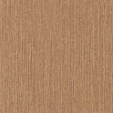 | Крестьянский стиль | 229.9 | 0.00% | 0.00 | 229.90 ₽ | 0 | 0.00 ₽
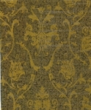 | Венеция коричневая (акция) | 229.9 | 0.00% | 0.00 | 229.90 ₽ | 0 | 0.00 ₽
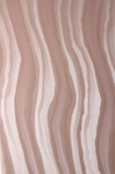 | Волна венская (акция) | 229.9 | 0.00% | 0.00 | 229.90 ₽ | 0 | 0.00 ₽
 |  | 229.9 | 0.00% | 0.00 | 229.90 ₽ | 0 | 0.00 ₽
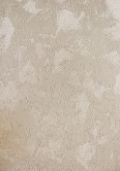 | Белое облако (акция) | 229.9 | 0.00% | 0.00 | 229.90 ₽ | 0 | 0.00 ₽

